例8-2
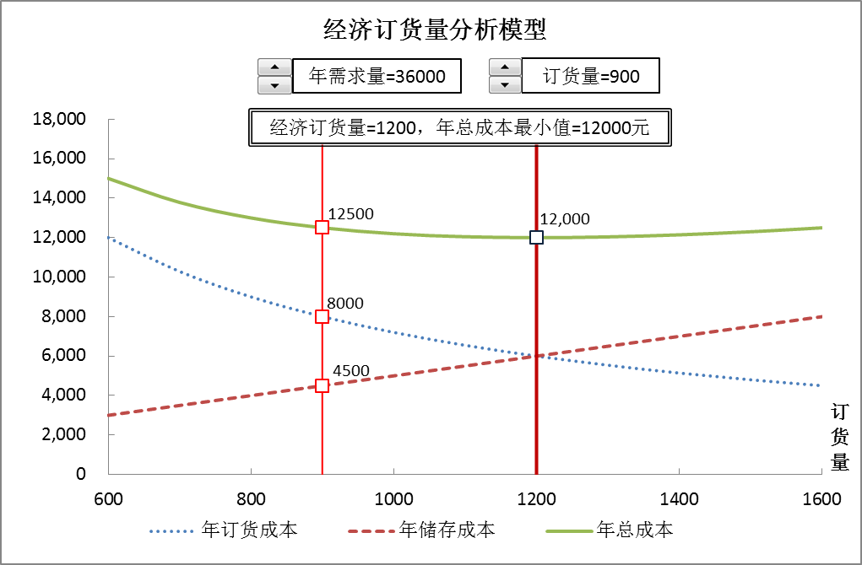
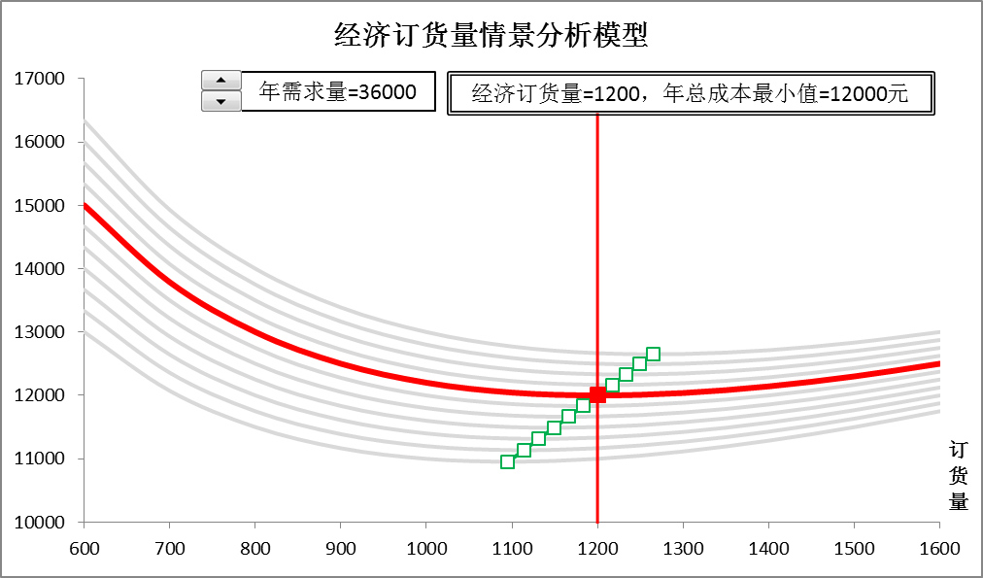
【例8-2】某公司全年需采购某种零件36000件，每次订货成本为200元，单件零件的储存一年的成本为10元，目前公司每次按900件订货。公司库存管理员想通过经济订货量模型分析每次订货900件是否是经济的? 如何调整订货策略？在公司实际运营中，年需求量不可能一成不变。为使模型能适用于不同的场景，我们考虑年需求量的可能在30000-40000之间变动。参考下面两图建立模型。

经济订货量分析模型
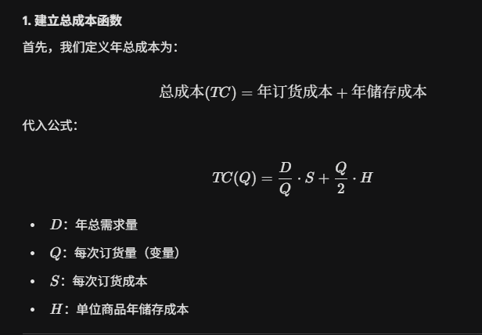
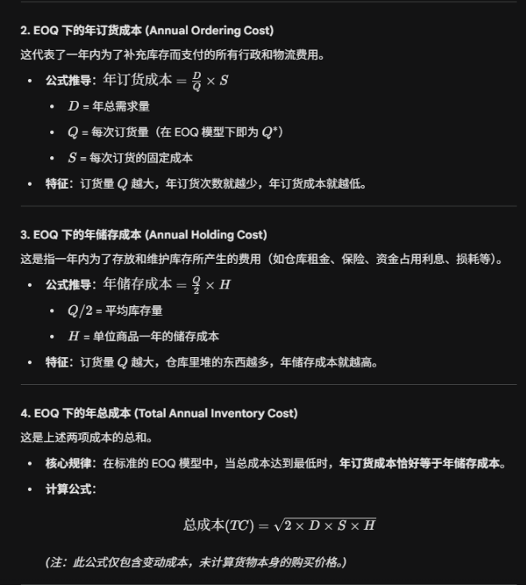
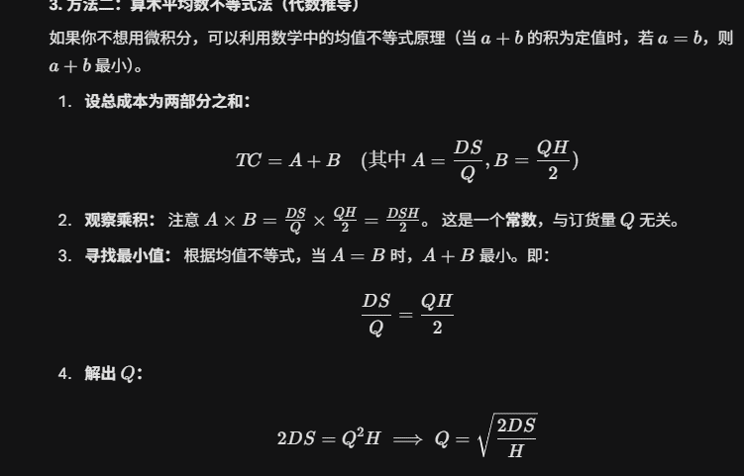
 |  |  |  |  |  |  |  |  |  |  |  |  |  |  |  |  |  |  |  | 当前线 |  |  | 决策参考点轨迹
年需求量(D) | 36000 | 3600 | 订货量 | 年订货成本 | 年储存成本 | 年总成本 | 订货成本与 | 12500 | 30000 | 31000 | 32000 | 33000 | 34000 | 35000 | 36000 | 37000 | 38000 | 39000 | 40000 | 36000 |  | 1200 | 12000
单次订货成本(k) | 200 |  |  | 8000.00 | 4500.00 | 12500.00 | 储存成本差 | 600 | 13000 | 13333 | 13667 | 14000 | 14333 | 14667 | 15000 | 15333 | 15667 | 16000 | 16333 | 15000 | 30000 | 1095 | 10954
单位年储存成本(h) | 10 |  | 600 | 12000.00 | 3000.00 | 15000.00 | 9000.00 | 700 | 12071 | 12357 | 12643 | 12929 | 13214 | 13500 | 13786 | 14071 | 14357 | 14643 | 14929 | 13786 | 31000 | 1114 | 11136
 |  |  | 700 | 10285.71 | 3500.00 | 13785.71 | 6785.71 | 800 | 11500 | 11750 | 12000 | 12250 | 12500 | 12750 | 13000 | 13250 | 13500 | 13750 | 14000 | 13000 | 32000 | 1131 | 11314
订货量(Q) | 900 |  | 800 | 9000.00 | 4000.00 | 13000.00 | 5000.00 | 900 | 11167 | 11389 | 11611 | 11833 | 12056 | 12278 | 12500 | 12722 | 12944 | 13167 | 13389 | 12500 | 33000 | 1149 | 11489
年订货成本 | 8000 |  | 900 | 8000.00 | 4500.00 | 12500.00 | 3500.00 | 1000 | 11000 | 11200 | 11400 | 11600 | 11800 | 12000 | 12200 | 12400 | 12600 | 12800 | 13000 | 12200 | 34000 | 1166 | 11662
年储存成本 | 4500 |  | 1000 | 7200.00 | 5000.00 | 12200.00 | 2200.00 | 1100 | 10955 | 11136 | 11318 | 11500 | 11682 | 11864 | 12045 | 12227 | 12409 | 12591 | 12773 | 12045 | 35000 | 1183 | 11832
年总成本 | 12500 |  | 1100 | 6545.45 | 5500.00 | 12045.45 | 1045.45 | 1200 | 11000 | 11167 | 11333 | 11500 | 11667 | 11833 | 12000 | 12167 | 12333 | 12500 | 12667 | 12000 | 36000 | 1200 | 12000
 |  |  | 1200 | 6000.00 | 6000.00 | 12000.00 | 0.00 | 1300 | 11115 | 11269 | 11423 | 11577 | 11731 | 11885 | 12038 | 12192 | 12346 | 12500 | 12654 | 12038 | 37000 | 1217 | 12166
经济订货量(EOQ) | 1200 |  | 1300 | 5538.46 | 6500.00 | 12038.46 | -961.54 | 1400 | 11286 | 11429 | 11571 | 11714 | 11857 | 12000 | 12143 | 12286 | 12429 | 12571 | 12714 | 12143 | 38000 | 1233 | 12329
EOQ下的年订货成本 | 6000.00 |  | 1400 | 5142.86 | 7000.00 | 12142.86 | -1857.14 | 1500 | 11500 | 11633 | 11767 | 11900 | 12033 | 12167 | 12300 | 12433 | 12567 | 12700 | 12833 | 12300 | 39000 | 1249 | 12490
EOQ下的年储存成本 | 6000.00 |  | 1500 | 4800.00 | 7500.00 | 12300.00 | -2700.00 | 1600 | 11750 | 11875 | 12000 | 12125 | 12250 | 12375 | 12500 | 12625 | 12750 | 12875 | 13000 | 12500 | 40000 | 1265 | 12649
EOQ下的年总成本 | 12000.00 |  | 1600 | 4500.00 | 8000.00 | 12500.00 | -3500.00

年需求量=36000 |  |  | 经济订货量垂直参考线 |  |  | 当前订货量垂直参考线
订货量=900 |  |  | 1200 | 0.00 |  | 900 | 0
经济订货量=1200，年总成本最小值=12000元 |  |  | 1200 | 6000.00 |  | 900 | 4500
 |  |  | 1200 | 12000.00 |  | 900 | 8000
 |  |  | 1200 | 25000.00 |  | 900 | 12500
 |  |  |  |  |  | 900 | 25000 |  |  |  |  |  |  |  | 不要直接等于C2,都等于第三方

经济订货量分析图形
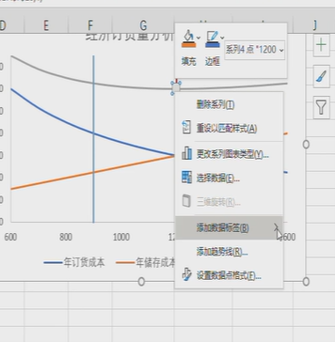
经济订货量分析模型
 | 年订货成本 |  | 年储存成本 |  | 年总成本
600 | 12000.00 | 600 | 3000.00 | 600 | 15000.00 | 1200 | 0.00 | 900 | 0
700 | 10285.71 | 700 | 3500.00 | 700 | 13785.71 | 1200 | 6000.00 | 900 | 4500
800 | 9000.00 | 800 | 4000.00 | 800 | 13000.00 | 1200 | 12000.00 | 900 | 8000
900 | 8000.00 | 900 | 4500.00 | 900 | 12500.00 | 1200 | 25000.00 | 900 | 12500
1000 | 7200.00 | 1000 | 5000.00 | 1000 | 12200.00 |  |  | 900 | 25000
1100 | 6545.45 | 1100 | 5500.00 | 1100 | 12045.45
1200 | 6000.00 | 1200 | 6000.00 | 1200 | 12000.00
1300 | 5538.46 | 1300 | 6500.00 | 1300 | 12038.46
1400 | 5142.86 | 1400 | 7000.00 | 1400 | 12142.86
1500 | 4800.00 | 1500 | 7500.00 | 1500 | 12300.00
1600 | 4500.00 | 1600 | 8000.00 | 1600 | 12500.00
年需求量=36000
订货量=900
经济订货量=1200，年总成本最小值=12000元

经济订货量情景分析图形
经济订货量情景分析模型
 | 30000 | 31000 | 32000 | 33000 | 34000 | 35000 | 36000 | 37000 | 38000 | 39000 | 40000 | 36000
600 | 13000 | 13333 | 13667 | 14000 | 14333 | 14667 | 15000 | 15333 | 15667 | 16000 | 16333 | 15000
700 | 12071 | 12357 | 12643 | 12929 | 13214 | 13500 | 13786 | 14071 | 14357 | 14643 | 14929 | 13786
800 | 11500 | 11750 | 12000 | 12250 | 12500 | 12750 | 13000 | 13250 | 13500 | 13750 | 14000 | 13000
900 | 11167 | 11389 | 11611 | 11833 | 12056 | 12278 | 12500 | 12722 | 12944 | 13167 | 13389 | 12500
1000 | 11000 | 11200 | 11400 | 11600 | 11800 | 12000 | 12200 | 12400 | 12600 | 12800 | 13000 | 12200
1100 | 10955 | 11136 | 11318 | 11500 | 11682 | 11864 | 12045 | 12227 | 12409 | 12591 | 12773 | 12045
1200 | 11000 | 11167 | 11333 | 11500 | 11667 | 11833 | 12000 | 12167 | 12333 | 12500 | 12667 | 12000
1300 | 11115 | 11269 | 11423 | 11577 | 11731 | 11885 | 12038 | 12192 | 12346 | 12500 | 12654 | 12038
1400 | 11286 | 11429 | 11571 | 11714 | 11857 | 12000 | 12143 | 12286 | 12429 | 12571 | 12714 | 12143
1500 | 11500 | 11633 | 11767 | 11900 | 12033 | 12167 | 12300 | 12433 | 12567 | 12700 | 12833 | 12300
1600 | 11750 | 11875 | 12000 | 12125 | 12250 | 12375 | 12500 | 12625 | 12750 | 12875 | 13000 | 12500
年需求量=36000
经济订货量=1200，年总成本最小值=12000元

